信用交易
融资融券市场交易数据统计(2025-12-02)

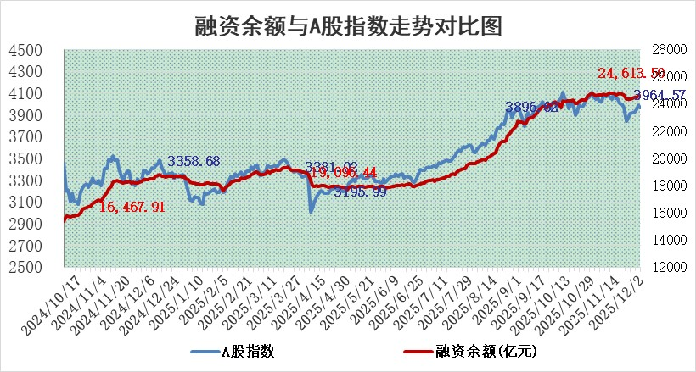
标的证券 | 融资融券余额（亿元） | 融资余额（亿元） | 融券余额（亿元） | 融资买入额（亿元） | 融资融券规模变化（亿元） | 融资余额增幅(‰) | 融券余额增幅(%)
统计数据 | 24,864.54 | 24,613.50 | 175.51 | 1,550.21 | 21.43 | 0.90 | -0.29

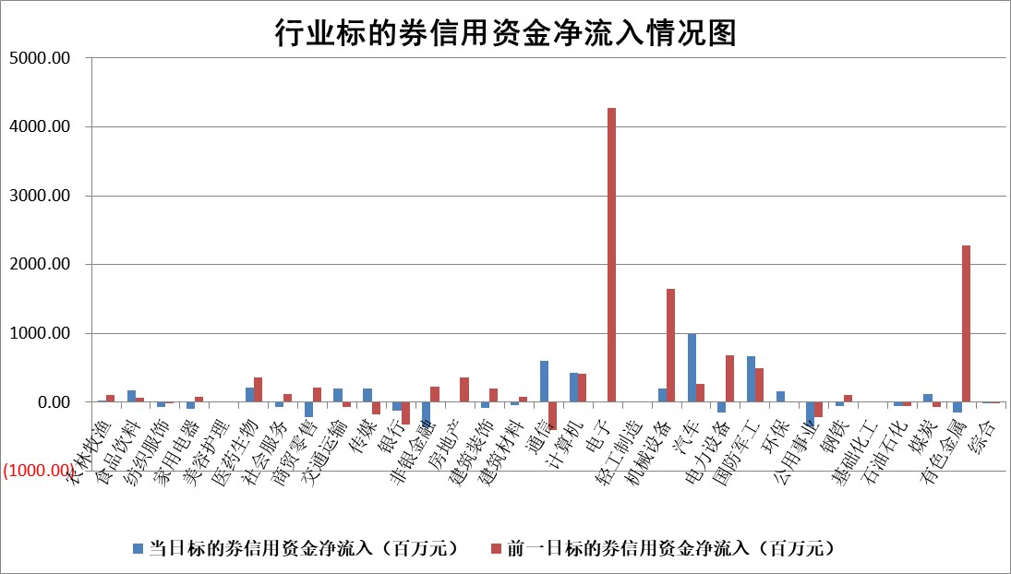

标的基金代码 | 标的基金简称 | 融资余额/市值(%) | 融资余额增幅(%) | 融资买入额/成交金额(%) | （融资余额净增额-融券余额净增额）/市值(‱) | 融券余额降幅(%) | ABS[（融资余额净增额-融券余额净增额）/市值净增额-1](%)
159902 | 华夏中小板ETF | 0.00 | 0.00 | 0.00 | 0.00 | 0.00 | 100.00
159915 | 易方达创业板ETF | 1.41 | -0.83 | 1927617.89 | -1.05 | 8.79 | 98.65
159919 | 嘉实沪深300ETF | 0.50 | 0.13 | 1.44 | 0.09 | 2.59 | 100.14
159920 | 华夏恒生ETF | 26.94 | 0.29 | 35.66 | 7.85 | -0.13 | 37.26
159922 | 嘉实中证500ETF | 0.31 | -1.22 | 7.19 | -0.09 | 1.01 | 99.93
159925 | 南方沪深300ETF | 0.29 | 3.66 | 0.57 | 0.90 | -2.28 | 101.75
159928 | 消费ETF | 2.50 | 4.88 | 5.37 | 11.68 | 0.51 | 151.34
159934 | 易方达黄金ETF | 16.54 | -0.13 | 7.51 | -2.23 | 0.00 | 96.14
159939 | 全指信息技术ETF | 0.60 | 0.78 | 37.02 | 0.50 | 1.05 | 100.38
159940 | 全指金融地产ETF | 0.31 | 0.00 | 0.00 | 0.00 | 0.00 | 100.00
159995 | 半导体芯片ETF | 1.68 | 2.05 | 337.04 | 3.82 | 6.40 | 102.16
159997 | 天弘中证电子ETF | 1.01 | -0.90 | 4.45 | -0.91 | 0.00 | 98.82
159998 | 天弘中证计算机主题ETF | 0.90 | -4.86 | 0.18 | -4.59 | 0.00 | 97.51
510050 | 华夏上证50ETF | 1.34 | 0.11 | 59.20 | 0.27 | 2.05 | 100.46
510180 | 华安上证180ETF | 0.34 | 0.08 | 0.66 | 0.03 | 0.72 | 100.06
510880 | 华泰柏瑞红利ETF | 0.80 | 3.74 | 11.34 | 2.87 | -0.14 | 92.25
510900 | 易方达恒生H股ETF | 33.64 | -0.18 | 1.15 | -6.11 | 0.00 | 172.34
511010 | 5年期国债ETF | 3.19 | -0.13 | 0.02 | -0.42 | 0.00 | 102.26
511380 | 可转债及可交换债券ETF | 3.16 | 0.78 | 84.45 | -0.04 | -8.85 | 99.94
512000 | 全指证券ETF | 5.75 | 1.17 | 29.36 | 6.72 | 1.01 | 115.48
512010 | 沪深300医药卫生ETF | 3.36 | 2.95 | 47.86 | 9.87 | 4.06 | 122.53
512070 | 沪深300非银ETF | 1.90 | -0.11 | 832.24 | -0.23 | -0.49 | 99.85
512400 | 南方中证申万有色金属ETF | 1.88 | -1.59 | 3.88 | -2.36 | 10.95 | 98.11
512580 | 广发中证环保产业ETF | 0.26 | -43.31 | 0.11 | -19.54 | 0.00 | 81.41
512660 | 国泰中证军工ETF | 2.06 | -3.62 | 5.79 | -6.73 | 6.62 | 95.09
512800 | 华宝中证银行ETF | 3.32 | 0.18 | 7.19 | 0.18 | -3.38 | 100.33
512980 | 广发中证传媒ETF | 1.20 | -14.11 | 235.05 | -18.51 | 5.55 | 92.31
515030 | 华夏中证新能源汽车ETF | 1.03 | 4.88 | 1.49 | 5.36 | 4.41 | 103.15
515050 | 华夏中证5G通信主题ETF | 1.29 | 12.87 | 17.88 | 14.53 | -0.85 | 69.34
515070 | 华夏中证人工智能ETF | 1.43 | -3.89 | 5.43 | -5.78 | 0.00 | 92.34
标的股票比较指标 |  | 融资余额/流通A股市值(%) | 融资余额增幅(%) | 融资买入额/成交金额(%) | （融资余额净增额-融券余额净增额）/流通A股市值(‱) | 融券余额降幅(%) | ABS[（融资余额净增额-融券余额净增额）/流通A股市值净增额-1](%)
前十名标的个股 |  | 福达合金 | 维科精密 | 双元科技 | 维科精密 | 神工股份 | 德赛电池
 |  | 美硕科技 | 今飞凯达 | 瑞迪智驱 | 今飞凯达 | 齐峰新材 | 耐科装备
 |  | 森鹰窗业 | 菲菱科思 | 昊帆生物 | 菲菱科思 | 众业达 | 博云新材
 |  | 恒兴新材 | 卓锦股份 | 浙数文化 | 福龙马 | 东方创业 | 苏州天脉
 |  | 安邦护卫 | 嘉戎技术 | 康华生物 | 科翔股份 | 益佰制药 | 井松智能
 |  | 嘉曼服饰 | 智慧农业 | 光峰科技 | 卓锦股份 | 易瑞生物 | 航天宏图
 |  | 国科微 | 生益电子 | 世华科技 | 嘉戎技术 | 风神股份 | 特发服务
 |  | 捷成股份 | 科翔股份 | 星帅尔 | 影石创新 | 元力股份 | 众辰科技
 |  | 齐峰新材 | 华融化学 | 中国能建 | 天键股份 | 通润装备 | 德科立
 |  | 天马科技 | 毕得医药 | 新益昌 | 森鹰窗业 | 软控股份 | 奥雅股份
后十名标的个股 |  | 远大智能 | 远大智能 | 远大智能 | 远大智能 | 西藏天路 | 泓淋电力
 |  | 太原重工 | 粤高速A | 太龙药业 | 赛分科技 | 钧崴电子 | 信凯科技
 |  | 农业银行 | 迈得医疗 | 恩捷股份 | 东田微 | 江苏北人 | 美好医疗
 |  | 中国人寿 | 赛分科技 | 安妮股份 | 国安达 | 金石资源 | 未来电器
 |  | 山东高速 | 国城矿业 | 君亭酒店 | 迈得医疗 | 博云新材 | 皇氏集团
 |  | 中国神华 | 爱科赛博 | 思瑞浦 | 福建水泥 | 同有科技 | 生益科技
 |  | 华利集团 | 招标股份 | 普冉股份 | 科思科技 | 星湖科技 | 迪安诊断
 |  | 工商银行 | 国安达 | 东兴证券 | 东方精工 | 中电港 | 维科精密
 |  | 龙源电力 | 科思科技 | 信达证券 | 信凯科技 | 天威视讯 | 苏州高新
 |  | 中信银行 | 海科新源 | 爱克股份 | 爱科赛博 | 弘信电子 | 丽江股份
说明：1.以上普通交易数据和信用交易数据皆以交易日收盘后数据为基准；2.上述标的证券总数据只计算标的证券市场总数据，不包括从标的证券中调出去标的证券数据，所以与交易所公布的总值略有不同； 3.上述行业采用申万一级行业分类；4.以上标的基金和标的个股中比较的6个指标值中：前5个（从左至右）为正向指标，值越大排名越靠前；第6个为逆向指标，值越小，排名越靠前；5.第6个指标中ABS[]表示求绝对值，其主要用于考量信用资金相对净流入对股价相对净变化的贡献程度；6.数据来源：wind，交易所。

 |  |  |  | 证券代码 | 新增融资余额 | 融资买入额 | 融资买入增幅前10
 |  | 1 | 西部建设 | 002302 | 80643953 | 177472374 | 41%
 |  | 2 | 天键股份 | 301383 | 27855096 | 56831811 | 39%
 |  | 3 | 井松智能 | 688251 | 7040854 | 13763946 | 27%
 |  | 4 | 国电电力 | 600795 | 116116226 | 151740647 | 23%
 |  | 5 | 华立科技 | 301011 | 9342856 | 31199107 | 23%
 |  | 6 | 捷邦科技 | 301326 | 9066090 | 22350547 | 22%
 |  | 7 | 海利尔 | 603639 | 19864834 | 35520613 | 20%
 |  | 8 | 华研精机 | 301138 | 7597460 | 13339451 | 16%
 |  | 9 | 鹏辉能源 | 300438 | 83773067 | 304558811 | 16%
 |  | 10 | 建科股份 | 301115 | 7106455 | 29879412 | 15%

